1GD-FR-0020
 |  |  |  |  |  |  | PROCESO DE GESTIÓN DOCUMENTAL |  |  |  |  |  |  |  |  | POLICÍA NACIONAL
Código:1GD-FR-0020
Fecha: 04/07/2018 |  |  |  |  |  |  | DIAGNÓSTICO INTEGRAL PARA LOS ARCHIVOS DE LA POLICÍA NACIONAL
Versión: 0

CIUDAD: Palermo |  |  |  |  |  |  |  |  |  | FECHA ELABORACIÓN DEL DIAGNÓSTICO: |  |  |  |  |  |  | 25 |  | 2 |  |  | 2025
RESPONSABLE DEL DILIGENCIAMIENTO: Subintendente
A. IDENTIFICACIÓN
CÓDIGO Y NOMBRE DE LA UNIDAD: 3.8.2.4 DEPARTAMENTO DE POLICIA HUILA
FECHA DE CREACIÓN DE LA UNIDAD: 18 De Diciembre de 1960 |  |  |  |  |  |  |  |  |  | ACTO ADMINISTRATIVO DE CREACIÓN DE LA UNIDAD: DECRETO 2865 DEL 16/12/1960
DIRECCIÓN DE LA UNIDAD: Kilometro 2 Parque Industrial Palermo Edificio D-27 |  |  |  |  |  |  |  |  |  | ACTO ADMINISTRATIVO VIGENTE DE LA UNIDAD: RESOLUCION No. 02218 DEL 12/06/2013
CORREO ELECTRÓNICO DE LA UNIDAD: deuil.coman@policia.gov.co |  |  |  |  |  |  |  |  |  | TELÉFONO: 320-3064704 |  |  |  |  |  |  |  | IP: N/A
A.1 DIRECTOR, COMANDANTE O JEFE DE LA UNIDAD:
NOMBRE:
GRADO: |  |  | CORONEL
CARGO: |  |  | COMANDANTE DE DEPARTAMENTO
TIEMPO EN EL CARGO: |  |  |  | 10 MESES 5 DIAS
A.2 ADMINISTRACIÓN DEL ARCHIVO
Jefe Grupo de Gestión Documental
NOMBRES Y APELLIDOS: |  |  |  |  |  |  |  |  |  | CAPACITACIÓN O CURSOS EN GESTIÓN DOCUMENTAL Y ARCHIVÍSTICA
GRADO: INTENDENTE JEFE |  |  |  |  |  |  |  |  |  | 1 | CURSO ADMINISTRACION DOCUMENTAL EN EL ENTORNO LABORAL
CARGO: JEFE GRUPO GESTION DOCUMENTAL |  |  |  |  |  |  |  |  |  | 2 | SEMINARIO DE ATENCION Y SERVICIO AL CIUDADANO
TIEMPO EN EL PROCESO DE GESTIÓN DOCUMENTAL (Años, Meses, Días) 03 MESES 14 DIAS |  |  |  |  |  |  |  |  |  | 3 | DIPLOMADO DERECHOS HUMANOS Y SERVICIO DE POLICIA
TIEMPO EN LA INSTITUCIÓN (Años, Meses, Días) 18 AÑOS, 4 MESES, 15 DIAS |  |  |  |  |  |  |  |  |  | 4 | CURSO DE NUEVAS TECNOLOGIAS DE LA INFORMACION Y LA COMUNICACIÓN
CORREO INSTITUCIONAL |  |  |  |  |  |  |  |  |  | 5 | CURSO LENGUAJE CLARO PARA SERVIDORES Y COLABORADORES PUBLICOS DE COLOMBIA
No. CELULAR |  |  |  |  |  |  |  |  |  | 6 | CURSO MANEJO DE HERRAMIENTAS MICROSOFT OFFICE 2016 EXCEL
No IP DE LA OFICINA Y/O GRUPO: N/A |  |  |  |  |  |  |  |  |  | 7 | DIPLOMADO MANEJO DE HERRAMIENTAS MICROSOFT OFFICE 2010, POWER POINT
CONDICIÓN MÉDICO LABORAL: |  |  |  |  |  |  |  |  |  | 8 | DIPLOMADO CONSTRUCCION DE PAZ Y DDHH
 |  |  |  |  |  |  |  |  |  | 9 | EXPEDIENTES ELECTRONICO
Funciones del Jefe Grupo de Gestión Documental
1 | Supervisar el trámite en las ventanillas únicas de la documentación oficial a través de mecanismos para que se garantice el manejo expedito y controlado de la correspondencia
2 | Verificar el cumplimiento a los lineamientos del proceso de gestión documental, respecto al control de registros para que se jecuten las directrices y regulaciones de los entes competentes.
3 | Supervisar la ejecución del procedimiento archivo central con el fin de garantizar la disponibilidad e integridad de los activos de información para la consulta
4 | Proyectar las modificaciones o actualizaciones de las tablas de retención documental cuando se requiera, para el trámite respectivo ante el comité de archivo de la unidad.
5 | Brindar información que corresponda de acuerdo a la naturaleza del cargo, a quien la requiera, siguiendo los lineamientos de la normatividad establecida.
6 | Implementar el sistema de gestión integral de acuerdo con los lineamientos institucionales, efectuando mejora continua en los procesos que lo requieran.
7 | Guardar la reserva y confidencialidad de los documentos e información que sea de su conocimiento dentro del cumplimiento de sus funciones.
Responsable Archivo Central
NOMBRES Y APELLIDOS: |  |  |  |  |  |  |  |  |  | CAPACITACIÓN O CURSOS EN GESTIÓN DOCUMENTAL Y ARCHIVÍSTICA
GRADO: SUBINTENDENTE |  |  |  |  |  |  |  |  |  | 1 | TECNICO EN ASISTENCIA EN ORGANIZACION DE ARCHIVOS
CARGO: RESPONSABLE DE ARCHIVO CENTRAL |  |  |  |  |  |  |  |  |  | 2 | CURSO METODOLOGIA PARA LA ELABORACION DEL PROGRAMA DE GESTION DOCUMENTAL
TIEMPO EN EL PROCESO DE GESTIÓN DOCUMENTAL (Años, Meses, Días) 1 MESES, 15 DIAS |  |  |  |  |  |  |  |  |  | 3 | DIPLOMADO ORGANIZACION DOCUMENTAL
TIEMPO EN LA INSTITUCIÓN (Años, Meses, Días) 15 AÑOS, 1 MESES, 10 DIAS |  |  |  |  |  |  |  |  |  | 4 | CURSO SISTEMA DE GESTION DE LA SEGURIDAD Y SALUD EN EL TRABAJO SG-SST
CORREO INSTITUCIONA: |  |  |  |  |  |  |  |  |  | 5 | EXPEDIENTES ELECTRONICO
No. CELULAR: |  |  |  |  |  |  |  |  |  | 6
No IP DE LA OFICINA Y/O GRUPO: N/A |  |  |  |  |  |  |  |  |  | 7
CONDICIÓN MÉDICO LABORAL: |  |  |  |  |  |  |  |  |  | 8
Funciones del Responsable Archivo Central
1 | Revisar los parámetros establecidos en gestión documental con el fin de garantizar los niveles de seguridad y confidencialidad de la información.
2 | Llevar el control de la entrada y salida de documentos que se encuentren bajo su responsabilidad siguiendo los procedimientos establecidos con el fin de prevenir la pérdida de información.
3 | Revisar los conceptos técnicos sobre gestión documental emitidos por el grupo con el fin de que cumplan con las directrices de la Institución y estatal.
4 | Guardar la reserva y confidencialidad de los documentos e información que sea de su conocimiento dentro del cumplimiento de sus funciones.
5 | Implementar el sistema de gestión integral de acuerdo con los lineamientos institucionales, efectuando mejora continua en los procesos que lo requieran
6 | Brindar la información que corresponda de acuerdo a la naturaleza del cargo, a quien la requiera, siguiendo los lineamientos de la normativa establecida
7 | Realizar las actividades establecidas en la gestión documental, aplicando la normativa vigente
TALENTO HUMANO
GRADO | APELLIDOS Y NOMBRES |  |  |  |  | CÉDULA | CARGO ACTUAL | No. De Celular | TIEMPO DE SERVICIO EN LA UNIDAD |  |  | TIEMPO EN EL PROCESO DE GESTIÓN DOCUMENTAL |  |  | NIVEL ACADÉMICO |  |  |  |  | CONDICIÓN MÉDICO LABORAL
 |  |  |  |  |  |  |  |  | Años | Meses | Días | Años | Meses | Días
IJ |  |  |  |  |  |  | Jefe Grupo Gestion Documental |  |  |  |  |  |  |  | UNIVERSITARIO
SI |  |  |  |  |  |  | Responsable de Archivo |  |  |  |  |  |  |  | TECNICO
PT |  |  |  |  |  |  | Estafeta |  |  |  |  |  |  |  |  | BACHILLER
ADS |  |  |  |  |  |  | Radicador |  |  |  |  |  |  |  | TECNICO
ADS |  |  |  |  |  |  | Auxiliar de archivo |  |  |  |  |  |  |  | UNIVERSITARIO

A.3 NIVEL Y TIPO DE ARCHIVO
NIVEL DE LA UNIDAD |  |  |  |  |  | Asesor |  | Control |  | Operativo |  |  |  | Administrativo |  |  |  |  | Docente
 |  |  |  |  |  |  |  |  |  | X |  |  |  | X
JURISDICCIÓN |  |  |  |  |  | Dirección |  |  | Oficina Asesora |  |  | Región |  | Metropolitana |  | Departamento |  |  | Escuela de Policía |  |  |  | Centro de Instrucción
 |  |  |  |  |  |  |  |  |  |  |  |  |  |  |  | X
MISIÓN DE LA UNIDAD |  |  |  |  |  | Articulo 2. La mision del Departamento de Policia Huila, esta encaminada a contribuir con la satisfaccion de las necesidades de seguridad y tranquilidad publicas, mediante un efectivo servicio fundamentado en la prevencion, investigacion y control de dleitos y contravenciones, coadyuvando a garantizar las condiciones necesarias para que los habitantes dentro de la jusriccion de las unidades, puedan ejercer sus derechios y libertades publicas
...
 |  |  |  |  |  |  | Sistema Biométrico |  |  | Alarma contra robos |  |  |  | Sistema Contra Incendios (Detención y Extinción) |  |  |  | Seguridad Policial
 |  |  |  |  |  |  |  | No | Escáneres |  |  |  |  | 1 | Unidades de Conservación (Cajas) |  |  |  |  |  |  | 1000
 |  |  |  |  |  |  |  | No | Impresoras |  |  |  |  | 1 | Unidades de Conservación (Carpetas) |  |  |  |  |  |  | 1200
 |  |  |  |  |  |  |  | 1 | Fotocopiadoras |  |  |  |  | 1 | Equipos de Microfilmación |  |  |  |  |  |  | 0
...
 |  |  |  |  |  |  |  |  |  | Equipamiento y mobiliario con que se cuenta en el archivo central |  |  |  |  |  |  |  | Aréas colindantes y estado de información administrada por la unidad
 |  |  |  |  |  |  |  |  |  | Se cuenta con 04 equipos de computos para las labores administrativas, aire acondicionado |  |  |  |  |  |  |  | La ubicación del archivo central se encuentra en el quinto piso, ala sur del edificio , colindando en el ala norte con la oficina de SIPOL,donde funciona el Nuevo Comando de Departamento de Policia Huila.
 |  |  |  |  |  |  |  |  |  | Estanteria metalica fia , unidades de conservación, (Cajas y Carpetas), termohigrometro, gafas, luxometro y elementos de seguridad como extintores.
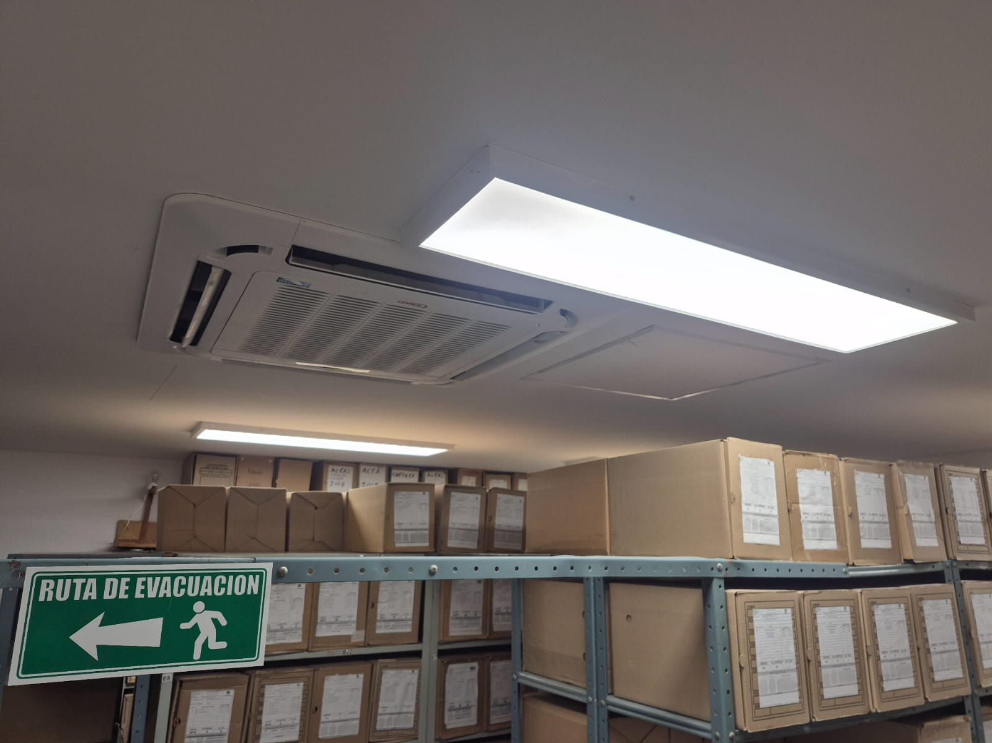
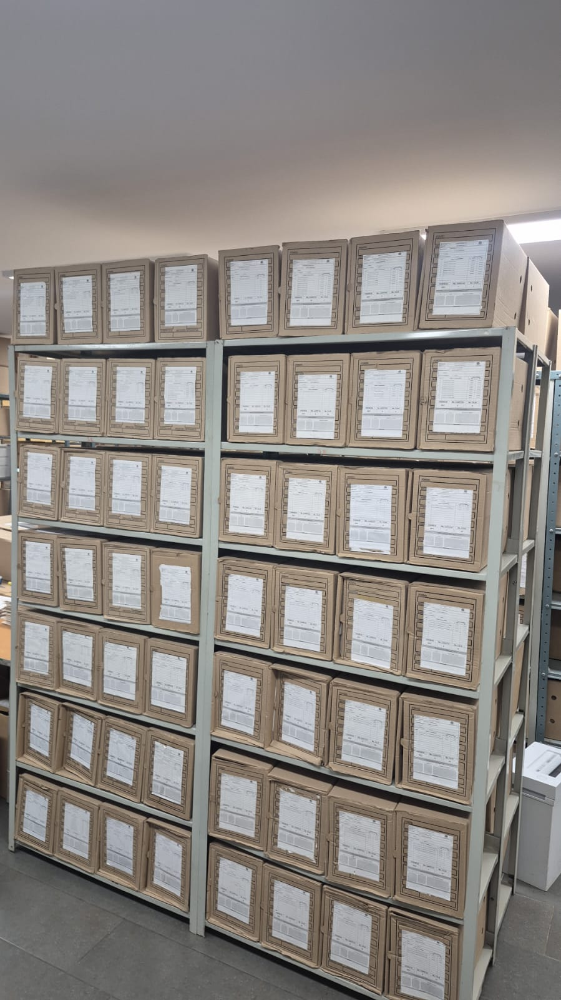
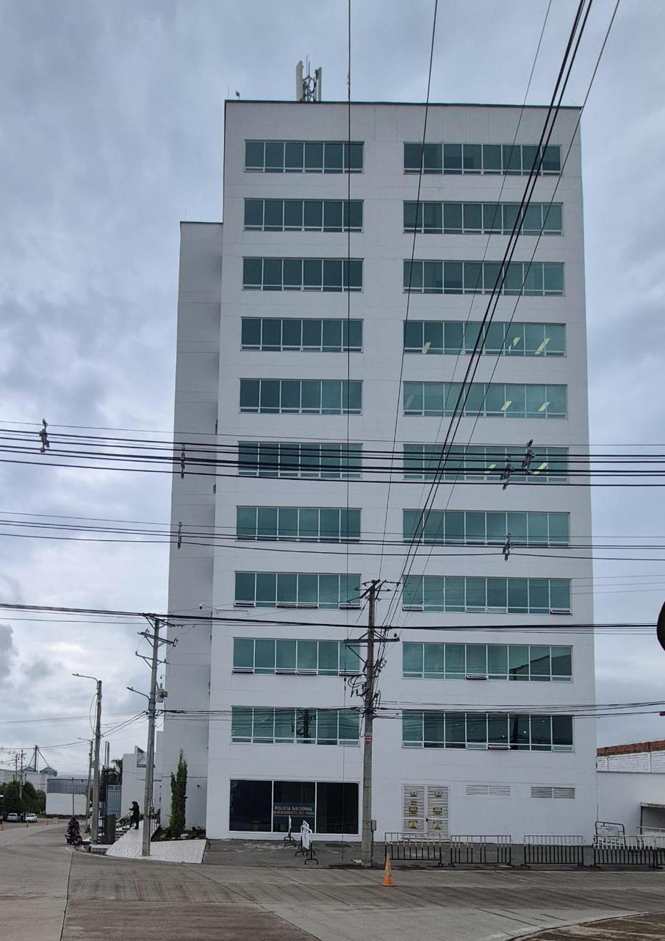
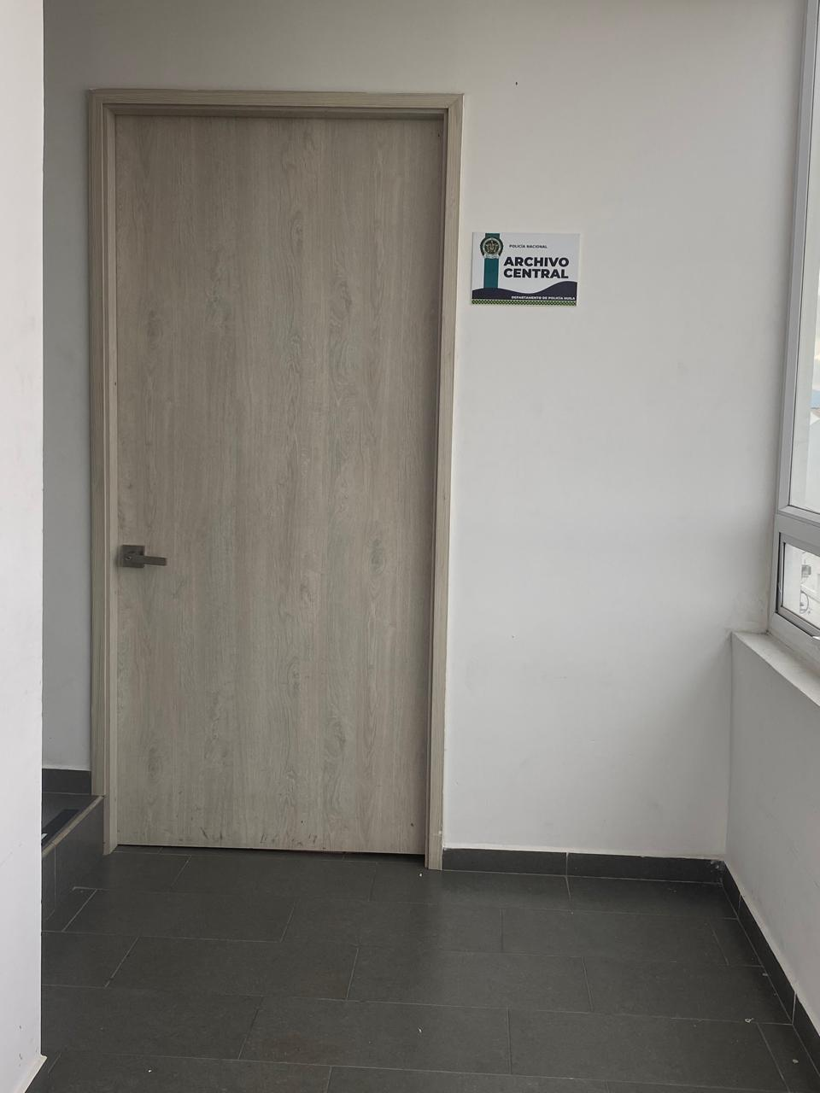

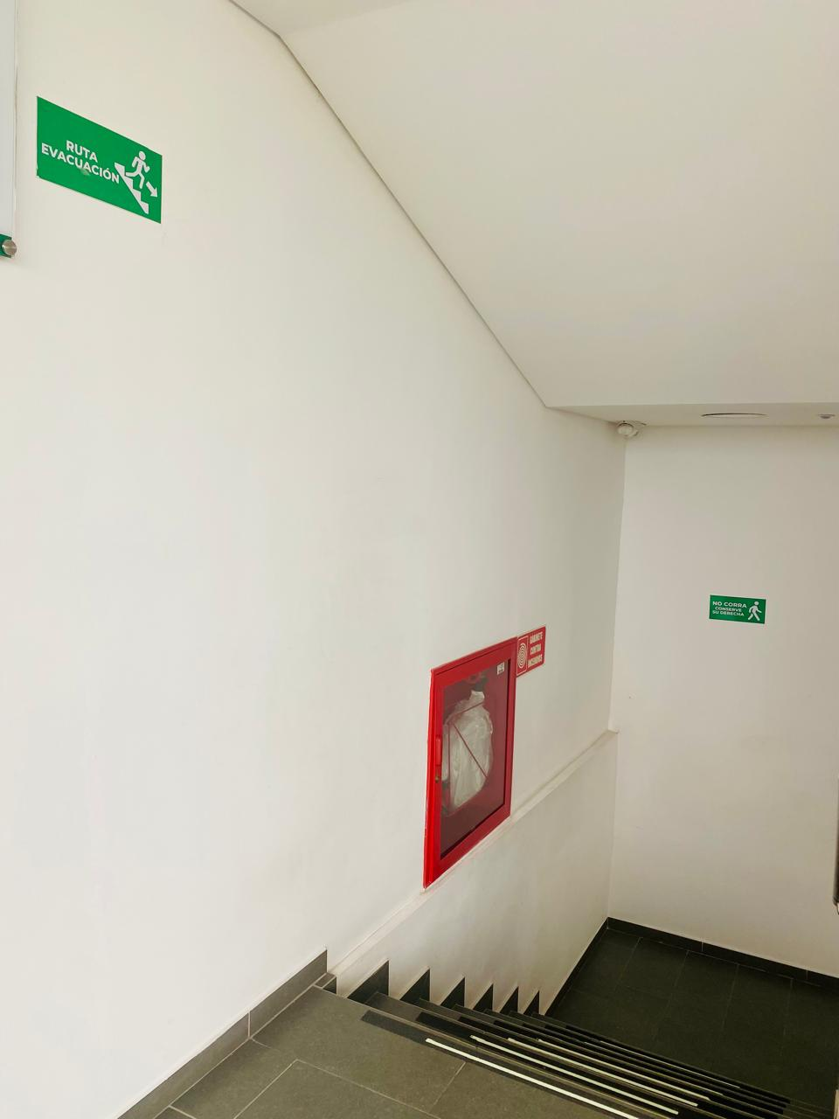
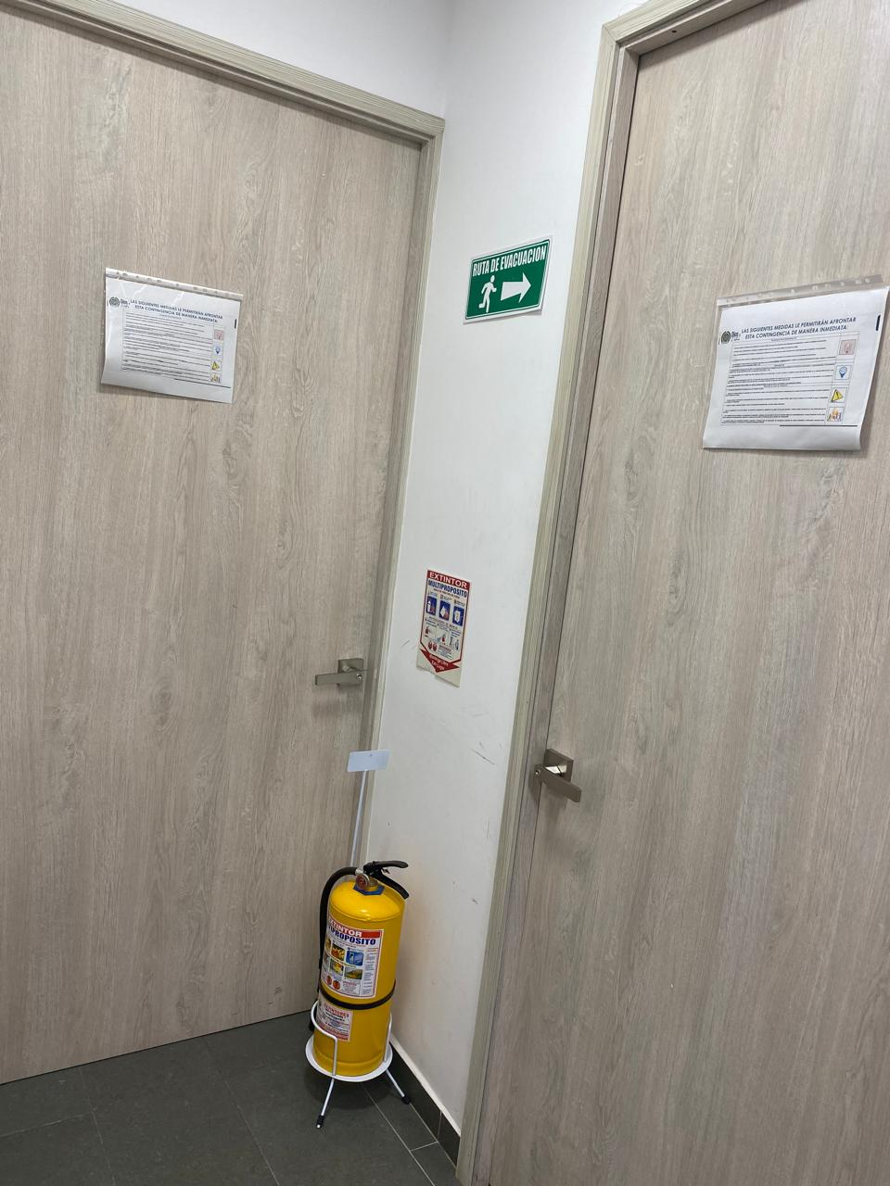
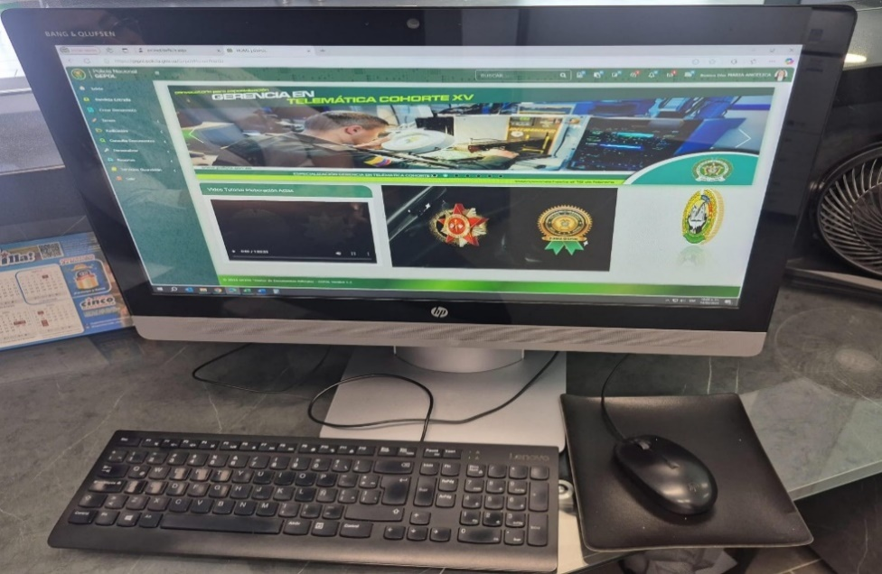

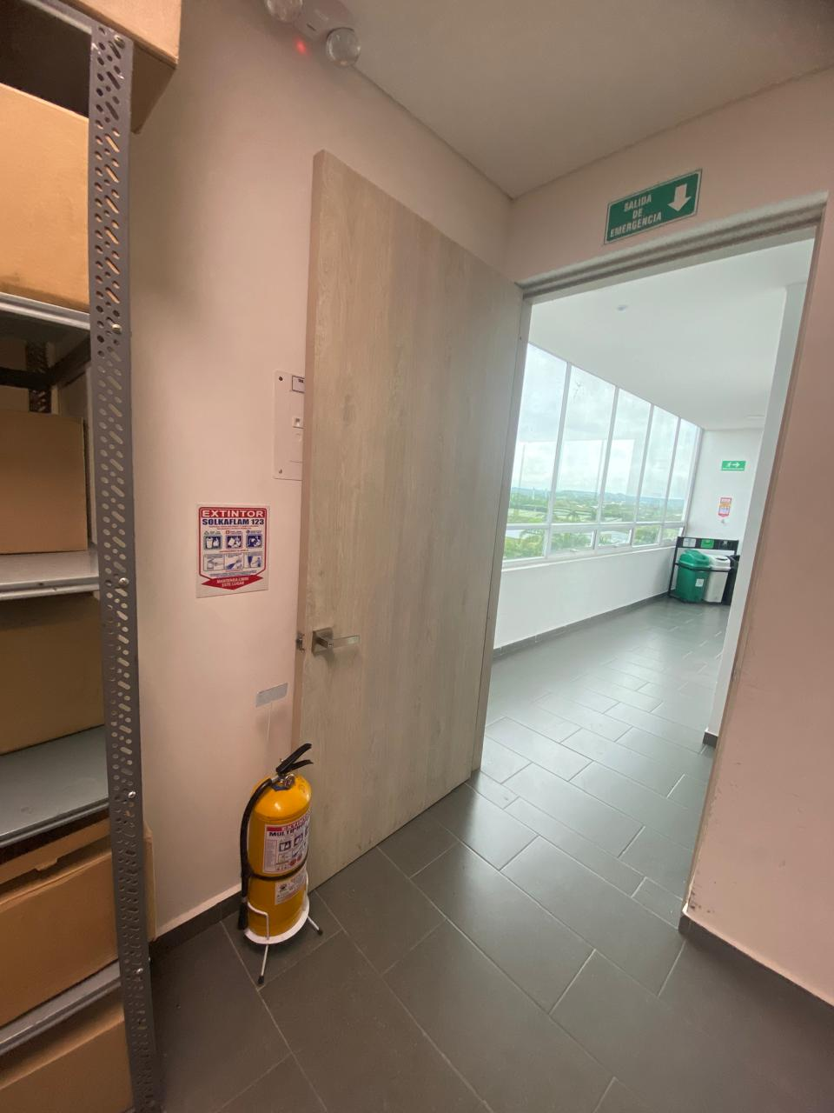

 |  | 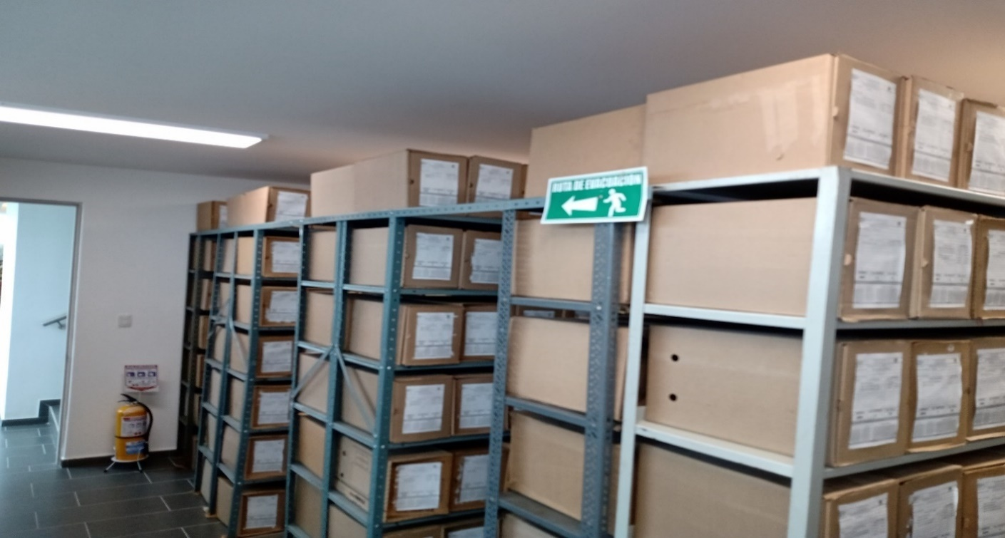 |  |  |  |  |  |  |  | 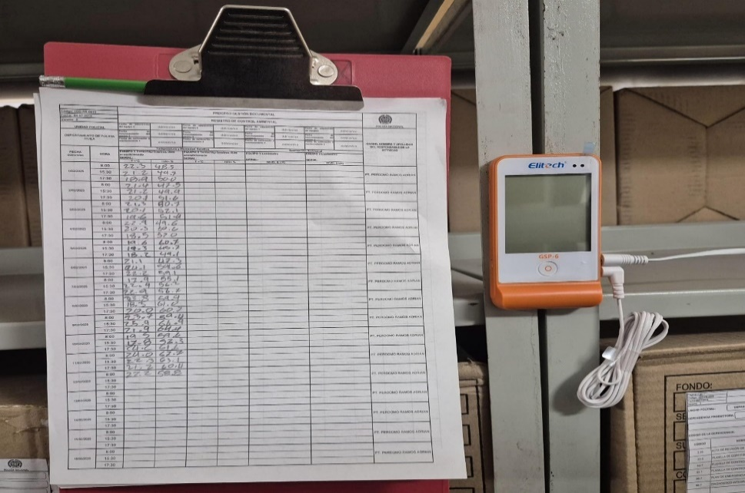 |  | 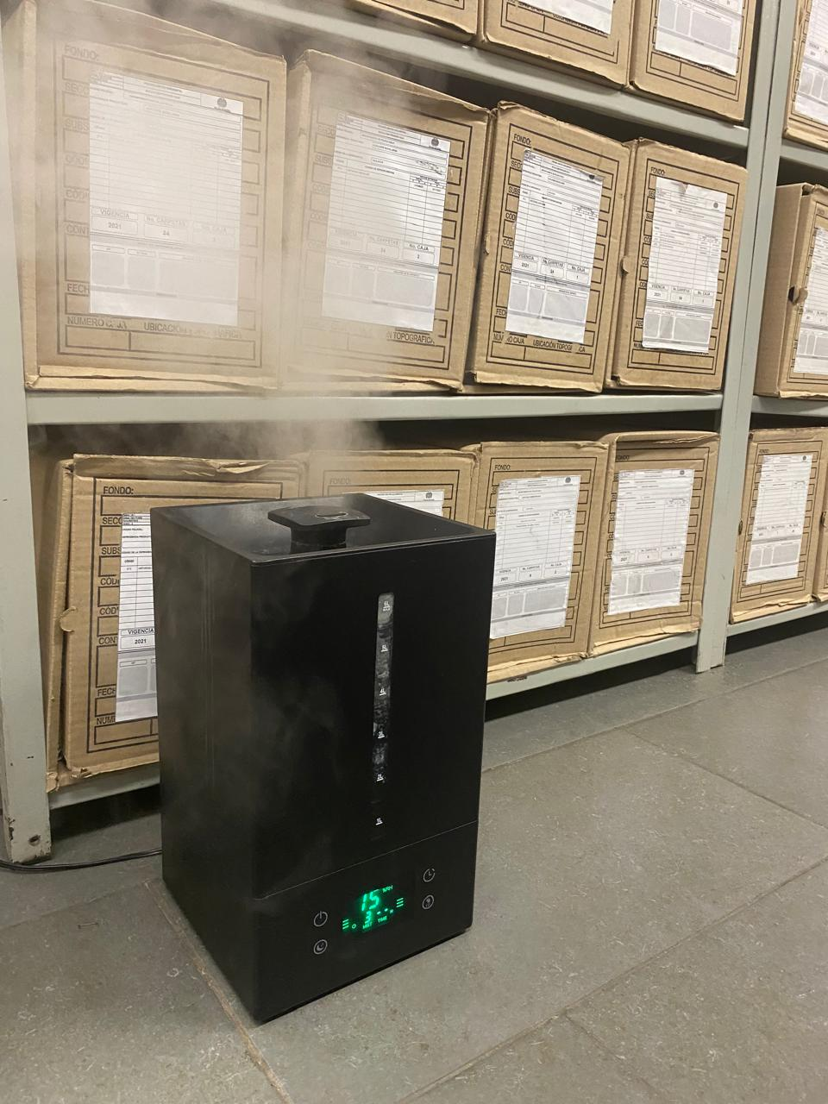
C. CARACTERÍSTICAS DE LA DOCUMENTACIÓN
IDENTIFICACIÓN DEL FONDO ACUMULDADO O DOCUMENTAL
UNIDAD POLICIAL |  |  |  |  |  |  | DEPARTAMENTO DE POLICIA HUILA |  |  |  | DEPENDENCIA PRODUCTORA: |  |  |  | ARCHIVO CENTRAL
ACERVO DOCUMENTAL
Fechas Extremas Acervo Documental |  |  |  |  |  | Cantidades de Unidades de Conservación Cajas |  | Cantidad Soporte Documental
Fecha Inicial |  | dia: | mes: | año: |  |  |  | Archivo de Gestión | Papel (carpetas) | Análogo | Digital | Planos | Libros | Videos | Fotografías |  | Cintas |  | Microfilmes |  | Magnéticos y ópticos |  | Pergaminos
fecha final |  | dia: | mes: | año:
Fecha Inicial |  | 1 | 1 | 2008 |  | 1470 |  | Archivo Central | Papel (carpetas) | Análogo | Digital | Planos | Libros | Videos | Fotografías |  | Cintas |  | Microfilmes |  | Magnéticos y ópticos |  | Pergaminos
fecha final |  | 31 | 12 | 2021 |  |  |  |  | X |  |  |  | X
Fecha Inicial |  | dia: | mes: | año: |  |  |  | Archivo Intermedio | Papel (carpetas) | Análogo | Digital | Planos | Libros | Videos | Fotografías |  | Cintas |  | Microfilmes |  | Magnéticos y ópticos |  | Pergaminos
...
 |  |  |  |  |  |  |  |  |  |  |  |  |  |  |  | SI | NO | Número y fecha del soporte generado
 |  |  |  |  |  |  |  |  |  |  |  |  |  |  |  |  |  |  |  |  | N.A
...
 |  |  |  |  |  |  |  |  |  |  |  |  |  |  |  | periodicidad |  |  |  |  | Observaciones
 |  |  |  |  |  |  |  |  |  |  |  |  |  |  |  | Semestral |  |  |  |  | 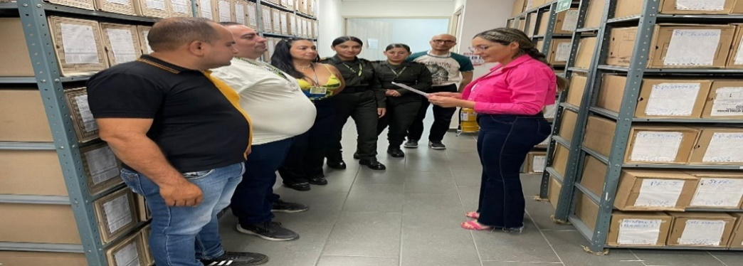

 |  |  |  |  |  |  |  |  |  |  |  |  |  |  |  | Semestral |  |  |  |  | 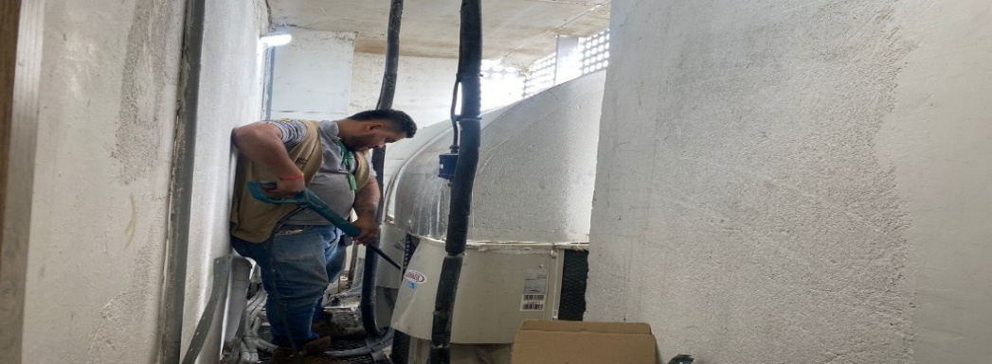
 |  |  |  |  |  |  |  |  |  |  |  |  |  |  |  | Semestral |  |  |  |  | 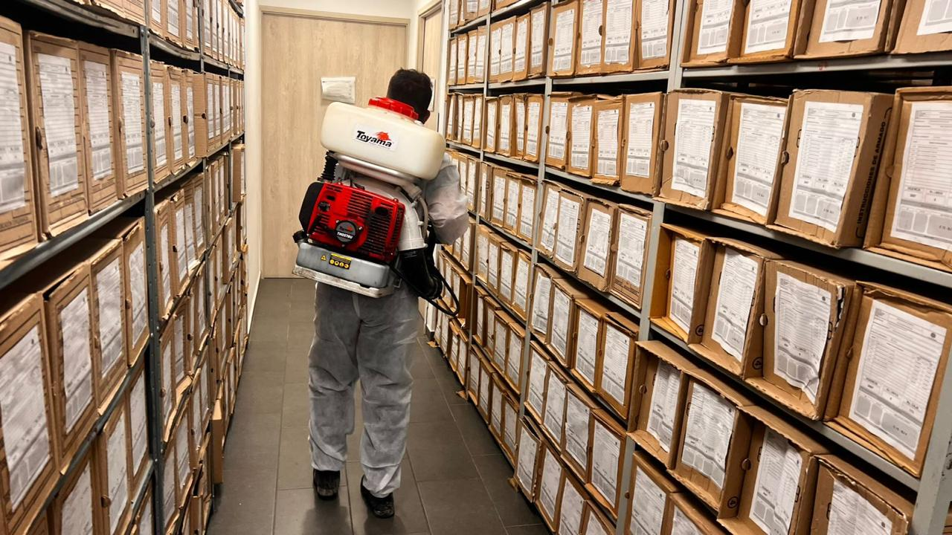
 |  |  |  |  |  |  |  |  |  |  |  |  |  |  |  | Diaria ( 3 veces al dia ) |  |  |  |  | 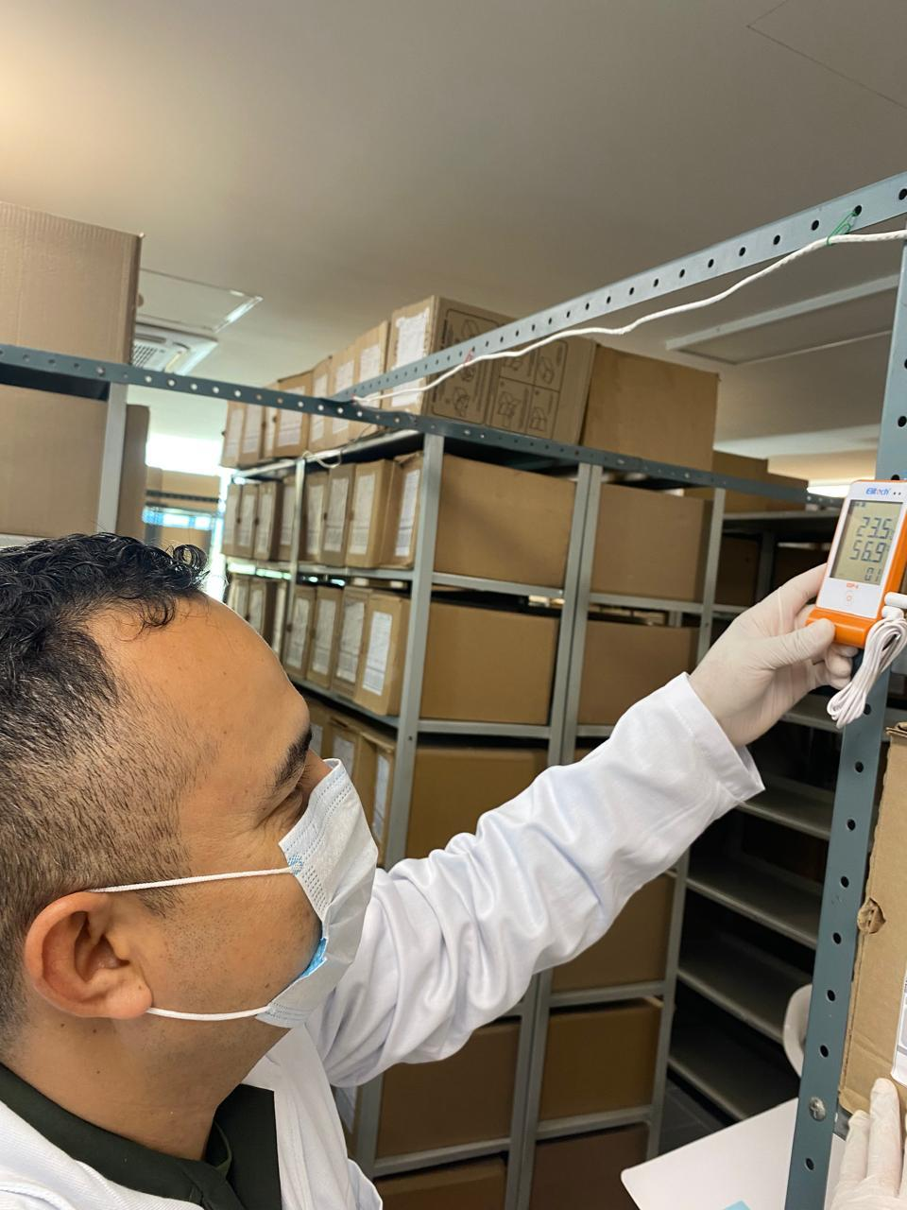
E. Almacenamiento y re-almacenamiento |  |  |  |  |  |  | Archivo Central |  |  | Programa de Almacenamiento y Realmacenamiento |  |  | Con el fin de conservar la autenticidad y originalidad de la documentación custodia en el archivo central del Departamento de Policía Huila, se realizó el realmacenamiento de 80 unidades de conservación (cajas), correspondiente al primer 50% de la vigencia 2009 que equivalen al 61.3% de los acervos documentales que se encuentran ubicados en el archivo central. |  |  | Semestral |  |  |  |  | N.A
F. Prevención de emergencias y atención de desastres. |  |  |  |  |  |  | Archivo Central |  |  | Simulacros en coordinacion con SGSST |  |  | formato Plan de emergencias y atencion de desastres para el archivo central |  |  | Anual |  |  |  |  | 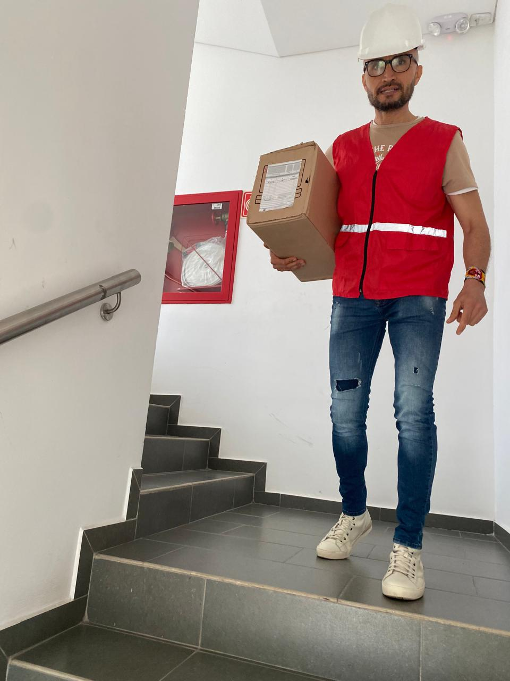
PLAN DE CONSERVACIÓN PREVENTIVA
Programa |  |  |  |  |  |  | Clase de Archivo |  |  | Actividad |  |  | Evidencia |  |  | periodicidad |  |  |  |  | Observaciones
A. Preservación digitla a largo plazo |  |  |  |  |  |  | Archivo Central |  |  | N.A |  |  | N.A |  |  | N.A |  |  |  |  | N.A
EVIDENCIA FOTOGRÁFICA
SE DEBERÁ ANEXAR FOTOGRAFÍAS QUE DEN CUANTA DE LAS CONDICIONES DE ORGANIZACIÓN, ADMINISTRACIÓN, CUSTODIA Y CONSERVACIÓN DE LOS ACERVOS DOCUMENTALES
Plan de conservación de preventiva

 | Aseo y Limpieza de estanteria y unidades de Conservacion, (cajas y carpetas) |  |  |  |  |  | Control y Monitoreo de condicciones ambientasles en el formato 1GD-FR-0015 |  |  |  | Aplicación de señalizacion y elementos de atencion de emergencias |  |  |  |  |  | Capacitacion y sensibilizacion al personal sobre la aplicación del sistema inrtegrado de conservacion
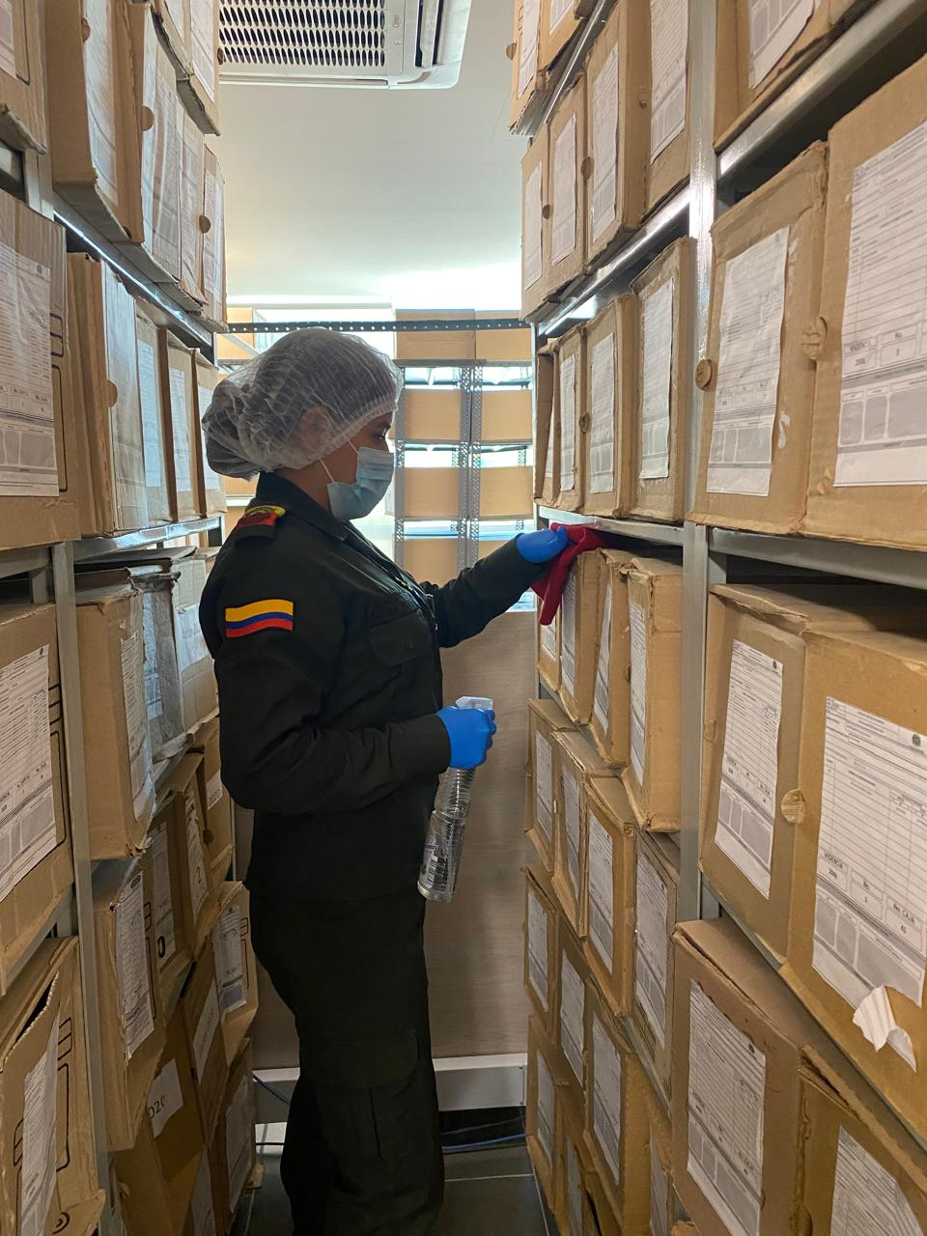
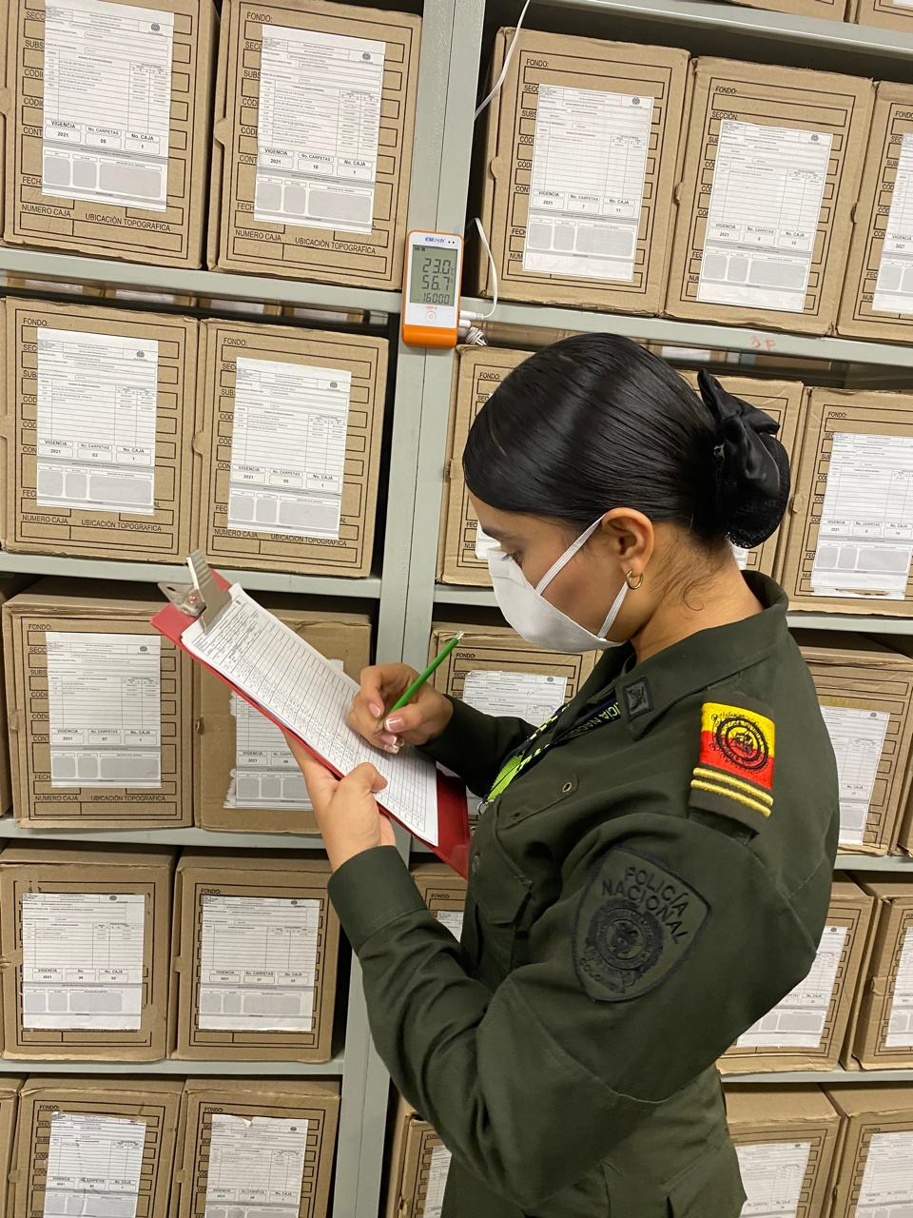
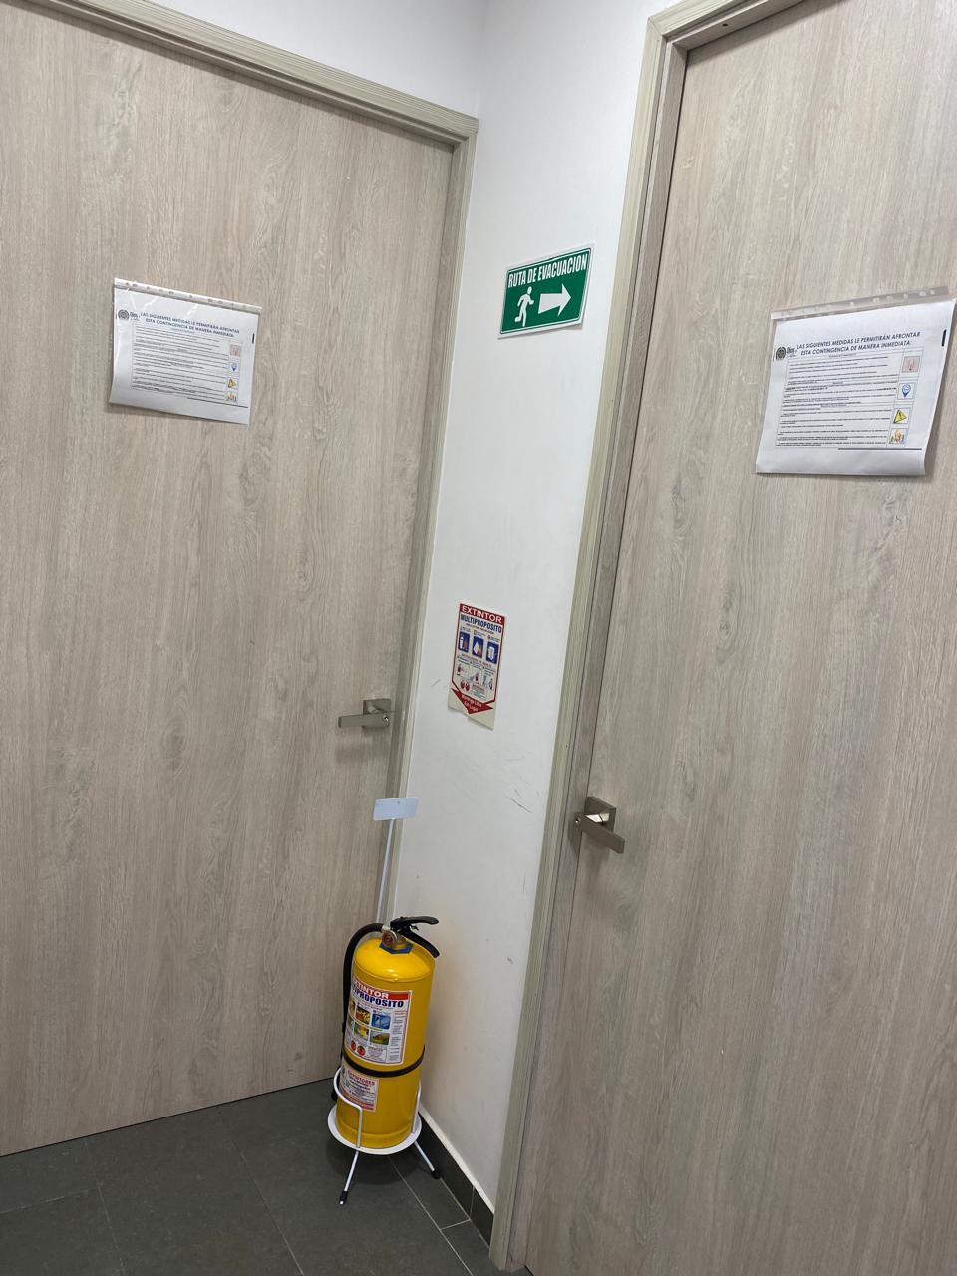
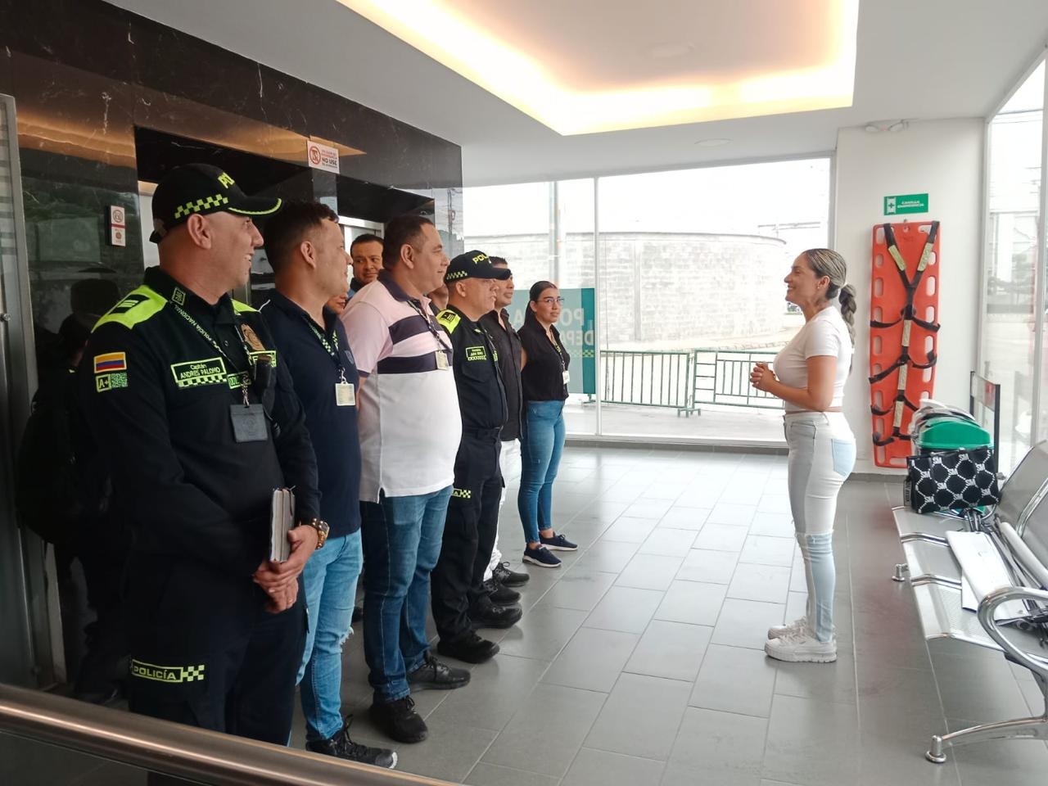

Fecha de Elaboración |  |  |  | 11 | 3 | 2025 |  | Fecha de Elaboración |  | 11 | 3 | 2025 |  |  |  | VISTO BUENO JEFE DE LA UNIDAD
Diagnostico Elaborado por: |  |  |  | Subintendente |  |  |  | Jefe Grupo de Gestión Documental |  | Intendente Jefe |  |  |  |  |  | Comandante de Unidad |  | Coronel
 |  |  |  | Grado Nombres y Apellidos |  |  |  |  |  | Grado Nombres y Apellidos |  |  |  |  |  |  | Grado Nombres y Apellidos

Firma |  |  |  |  |  |  |  | Firma |  |  |  |  |  |  |  |  | Firma

